Mô tả chi tiết
 |  | Upload ảnh cho phần mô tả chi tiết

1. Giới thiệu
 | Để up ảnh trong mục mô tả chi tiết, chúng ta cần phải có link đến ảnh rồi chèn vào văn bản
 | Có thể dùng một số biện pháp như sau

 | - Lấy link ảnh từ website bán hàng khác, search google, internet…
 | + Thuận lợi: Không mất dung lượng lưu trữ ảnh, băng thông load ảnh
 | + Hạn chế: Nếu website đó xóa ảnh thì ảnh cũng sẽ bị xóa luôn trên cuongthuy.vn gây ảnh hưởng đến bài viết

 | - Upload thẳng lên server website của mình
 | + Thuận lợi: Ảnh sẽ được lưu trữ theo thời gian cùng với website
 | + Khó khăn: server phải lưu trữ ảnh, load ảnh gây tốn kém cho hệ thống

 | - Upload lên server lưu trữ ảnh trung gian (vĩnh viễn), rồi lấy link ảnh
 | + Thuận lợi: Ảnh lưu vĩnh viễn, server không mất dung lượng ảnh, băng thông khi load ảnh, dung lượng lưu trữ lớn
 | + Khó khăn: Phải upload ảnh lên server khác rồi lấy link, 1 số khó khăn khi quản lý hình ảnh

 | Chúng tôi khuyên sử dụng phương pháp 3: upload lên server lưu trữ ảnh như flickr, facebook, photobucket, upanh…
 | Phần này chúng tôi sẽ giới thiệu phương pháp up ảnh lên flickr

2. Upload ảnh
 | B1. Chuẩn bị ảnh:
 | Chụp ảnh hoặc download ảnh từ internet
 | B2. Đăng ký tài khoản flickr nếu chưa có
 | B3. Upload 1 ảnh lên trước (vì tạo album mới thì phải có ảnh)
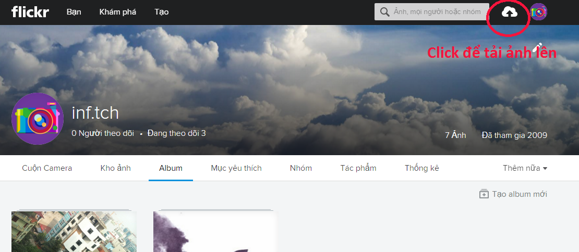

 | B4. Tạo album (nếu muốn cho gọn gàng dễ quản lý)
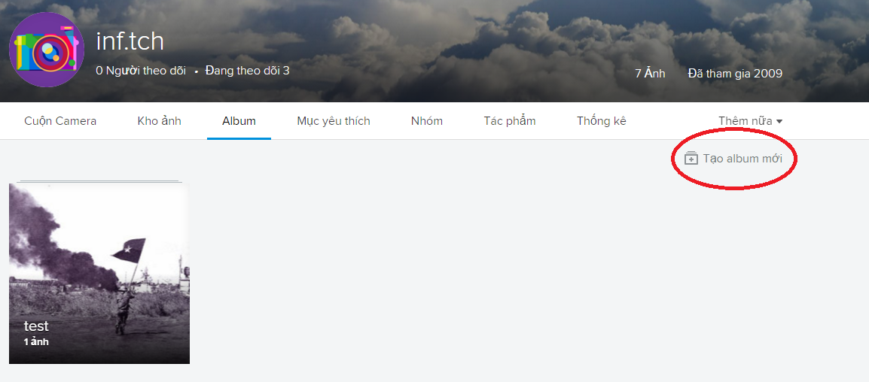

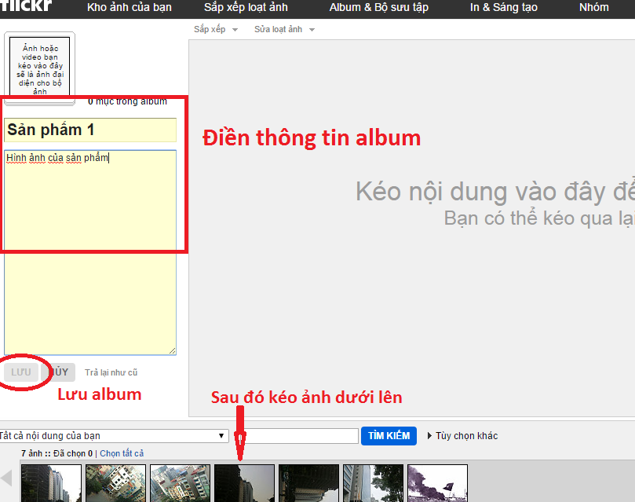

 | B4: up ảnh lên (chú ý: có thể tải nhiều ảnh lên cùng 1 lúc)
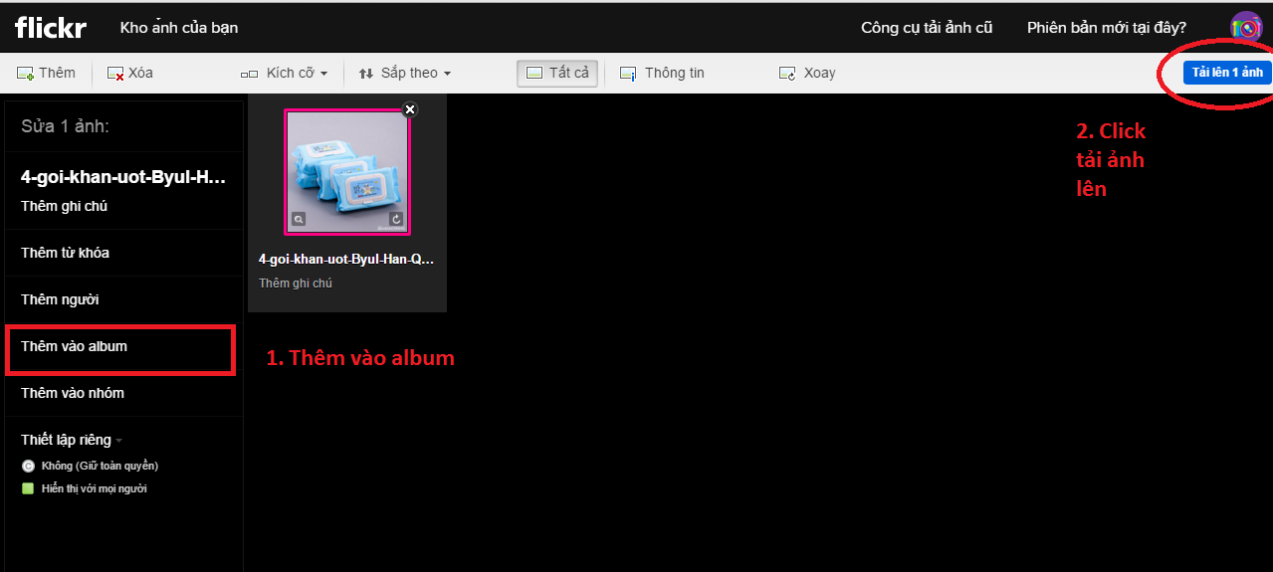

 | B5. Lấy link ảnh
 | 1. click vào ảnh cần lấy, sau đó click vào chia sẻ ảnh
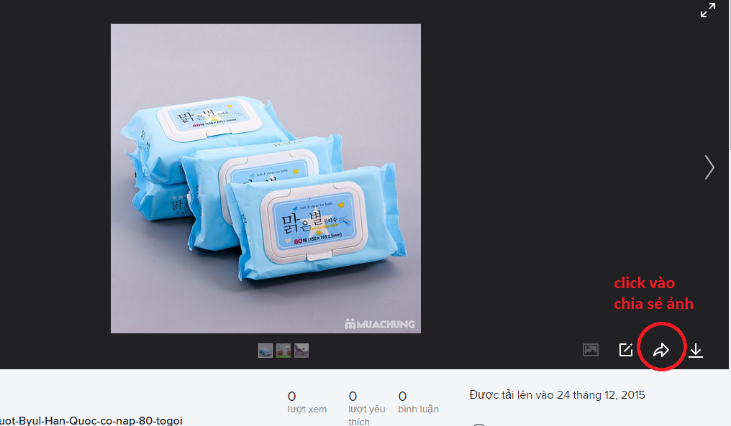

 | 2. chọn tab bbcode rồi lấy mã bbcode về
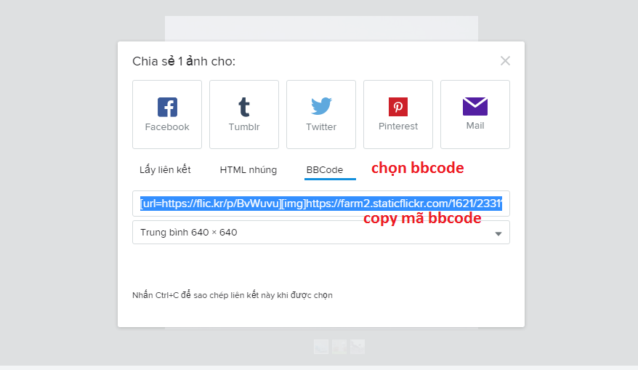

 | 3. Dán ra notepad rồi lấy link đến file ảnh
 | Chú ý, lấy link trong thẻ [img] và có đuôi ở dạng ảnh như: png, jpg, bmp, gif…
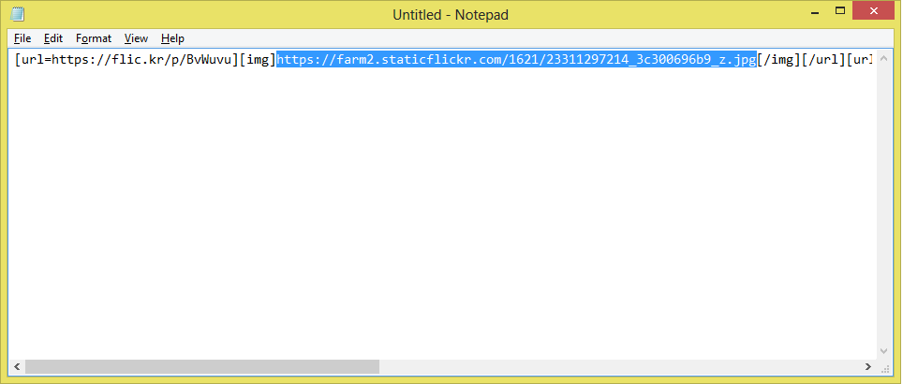

 | 4. Cho vào phần mô tả của sản phẩm

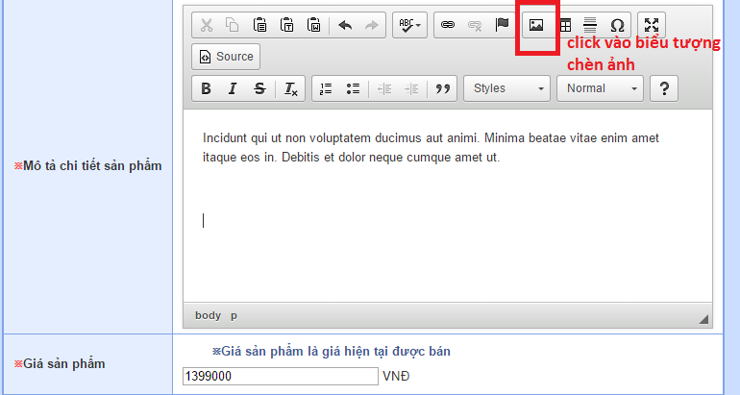

 | Hộp thoại image properties hiện ra

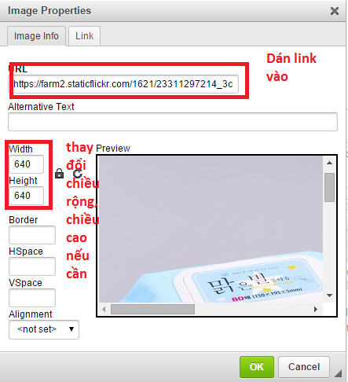

 | Ấn ok và lưu sản phẩm

Sử dụng công cụ chat
 | Sử dụng công cụ chat hỗ trợ khách hàng online

1. Đăng nhập công cụ tawk.to
Tên đăng nhập: myphamcuongthuy@gmail.com
Mật khẩu: cuong03042008

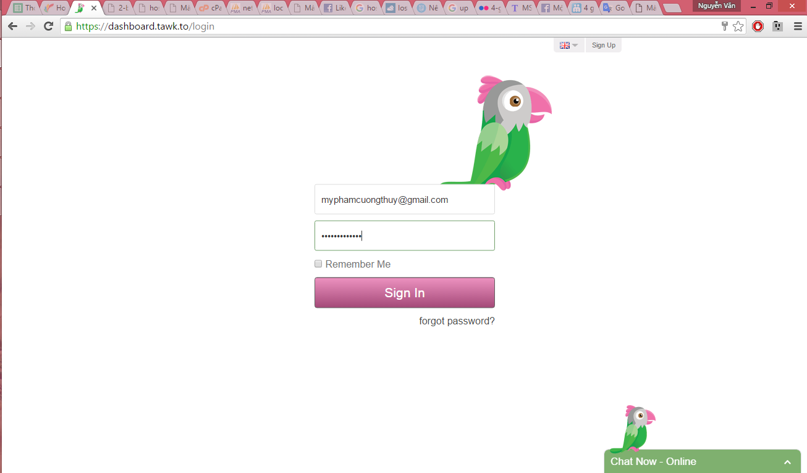

2. Giao diện của công cụ quản lý chat
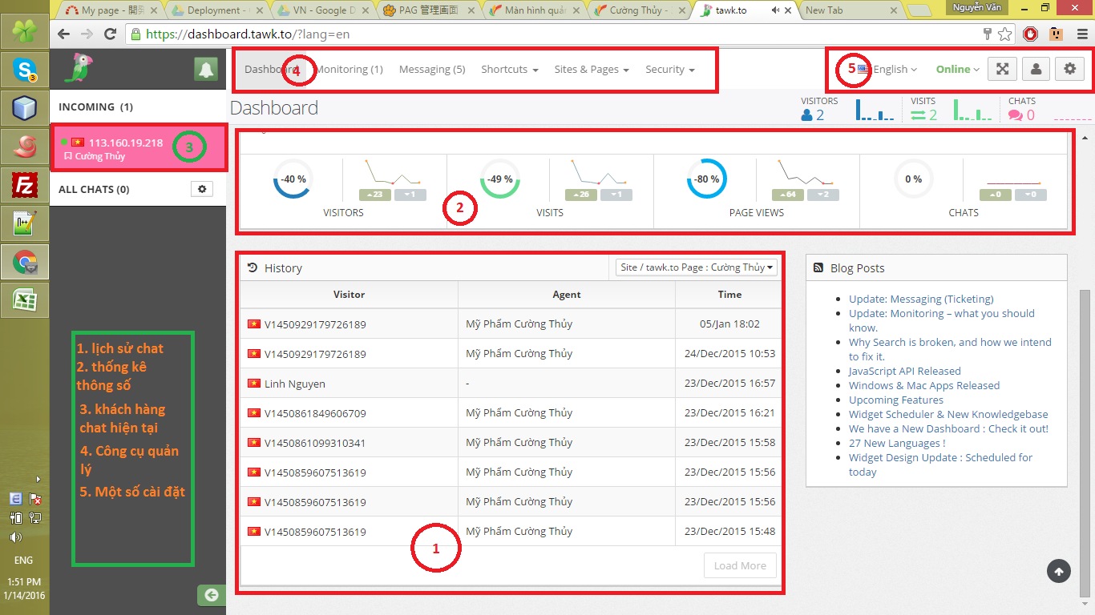

3. Thông tin về khách hàng chat hiện tại
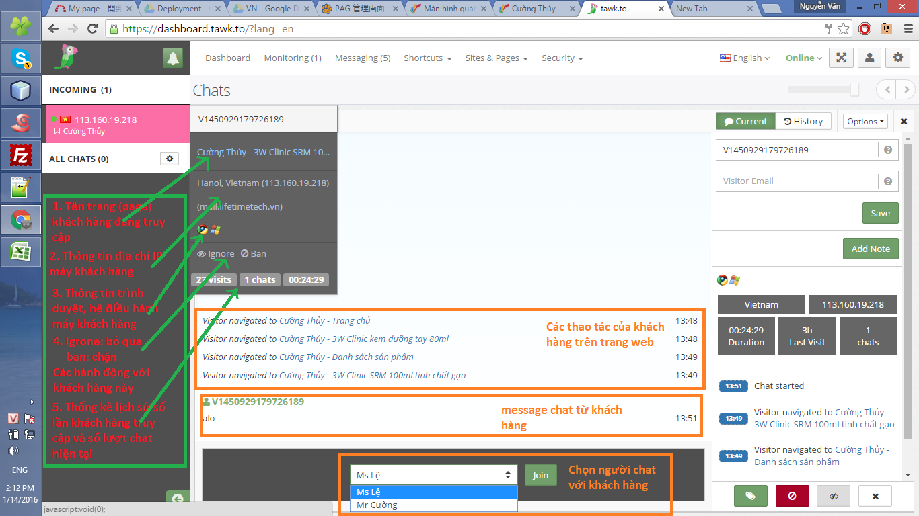

4. Giả sử chọn Ms Lệ tham gia chat với khách hàng
Giao diện của khách hàng sẽ như sau

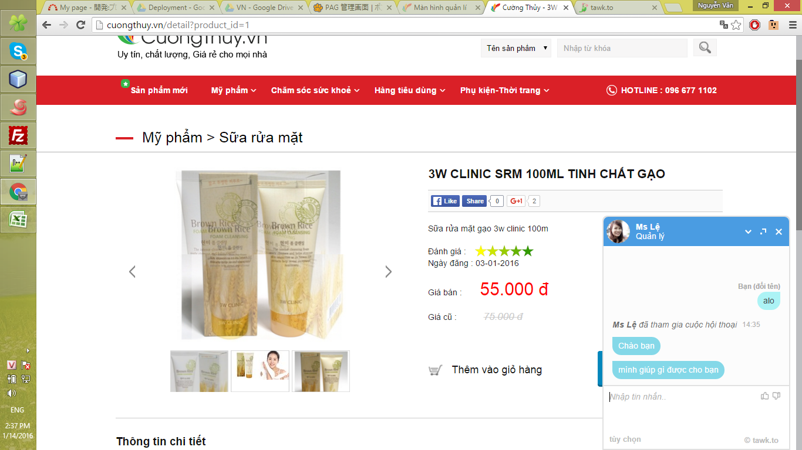

Các cài đặt, thông kê về chat khác nếu khách hàng gặp khó khăn xin mời liên hệ được hỗ trợ

